Hoja 1
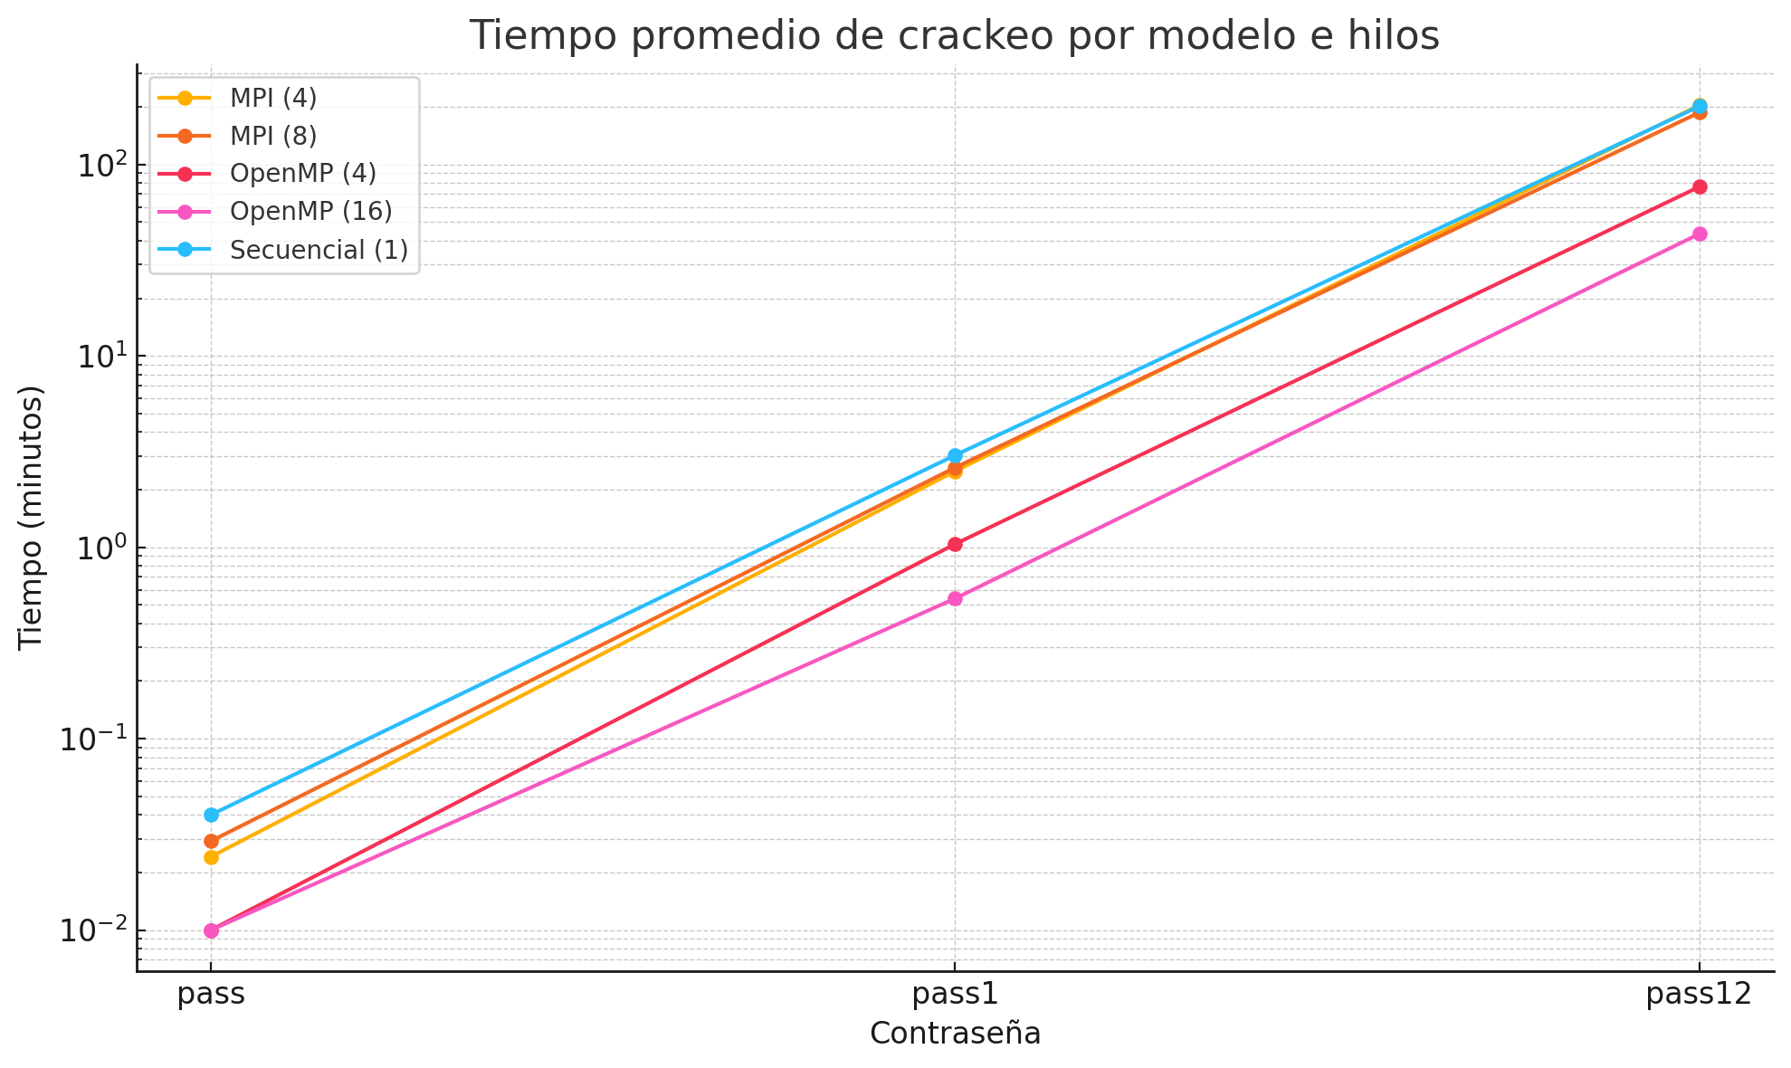
Modelo | Cantidad de Hilos | contraseña | Tiempo transcurrido (minutos) | tiempo transcurrido en el portátil
Secuencial | 1 | pass | 0.04 | 2.393 segundos
Secuencial | 1 | pass | 0.04 | 2.337 segundos
Secuencial | 1 | pass | 0.04 | 2.334 segundos
OpenMP | 4 | pass | 0.01 | 00.669 segundos
OpenMP | 16 | pass | 0.01 | 00.330 segundos
MPI | 4 | pass | 0.02417 | 1.45 segundos
MPI | 8 | pass | 0.02917 | 1.75 segundos
Secuencial | 1 | pass1 | 2.98 | 02 minutos, 58.817 segundos
Secuencial | 1 | pass1 | 3.07 | 03 minutos, 04.283 segundos
Secuencial | 1 | pass1 | 3.03 | 03 minutos, 01.592 segundos
OpenMP | 4 | pass1 | 1.04 | 01 minutos, 02.327 segundos
OpenMP | 16 | pass1 | 0.54 | 32.434 segundos
MPI | 4 | pass1 | 2.5 | 00:02:29.92
MPI | 8 | pass1 | 2.61 | 02:36.66
Secuencial | 1 | pass12 | 201.44 | 03 horas, 21 minutos, 26.203 segundos
OpenMP | 4 | pass12 | 76.48 | 01 horas, 16 minutos, 29.087 segundos
OpenMP | 16 | pass12 | 43.41 | 43 minutos, 24.329 segundos
MPI | 4 | pass12 | 204.02 | 03:24:01.23
MPI | 8 | pass12 | 186.97 | 03:06:58.25
OpenMP | 4 | pass123 | 5040 | tiempo estimado >84h
OpenMP | 16 | pass123 | 2880 | tiempo estimado >48 horas
MPI | 4 | pass123
MPI | 8 | pass123
OpenMP | 4 | pass1234
OpenMP | 16 | pass1234
MPI | 4 | pass1234
MPI | 8 | pass1234

